FORMA
EMPRESA | a2000 | a2001 | a2002 | a2003 | a2004 | a2005 | a2006 | Responsable | Tama | accidentes_totales | #barra | ( | ] | etiqueta | conteo
Ananea | 0 | 2 | 8 | 0 | 1 | 5 | 4 | Contrata | Pequeña | 20 | 1 | 4.97 | 10.26 | 4.97-10.26 | 21
Antamina | 1 | 0 | 1 | 1 | 2 | 0 | 0 | Empresa | Grande | 5 | 2 | 10.26 | 15.55 | 10.26-15.55 | 5
Ares | 2 | 1 | 3 | 0 | 1 | 0 | 3 | Empresa | Mediana | 10 | 3 | 15.55 | 20.84 | 15.55-20.84 | 5
Argentum | 0 | 0 | 0 | 0 | 3 | 1 | 2 | Contrata | Mediana | 6 | 4 | 20.84 | 26.13 | 20.84-26.13 | 1 |  | Tabla de Frecuencias de NUMERICO
Arirahua | 0 | 1 | 1 | 1 | 0 | 1 | 1 | Contrata | Mediana | 5 | 5 | 26.13 | 31.42 | 26.13-31.42 | 0 |  | Calcular Minimo | 5
Atacocha | 2 | 6 | 2 | 1 | 1 | 4 | 3 | Contrata | Mediana | 19 | 6 | 31.42 | 36.71 | 31.42-36.71 | 0 |  | Calcula Maximo | 42
Austria Duvaz | 0 | 1 | 0 | 1 | 1 | 1 | 1 | Contrata | Mediana | 5 | 7 | 36.71 | 42 | 36.71-42 | 1 |  | Calcular N (num elementos) | 33
Buenaventura | 2 | 3 | 4 | 3 | 1 | 7 | 3 | Contrata | Mediana | 23 |  |  |  |  |  |  | Calcular Rango (max-min) | 37
Calpa | 0 | 0 | 5 | 1 | 0 | 0 | 0 | Empresa | Mediana | 6 |  |  |  |  |  |  | Calcular numero de cortes como techo de '1+3.22LOG(N)' | 6.0445033083 | 7
¿Que cantidad de accidentes son mas comunes en las minas?
4.97-10.26 | 21
10.26-15.55 | 5
15.55-20.84 | 5
20.84-26.13 | 1
26.13-31.42 | 0
31.42-36.71 | 0
36.71-42 | 1
Casapalca | 4 | 2 | 0 | 4 | 2 | 2 | 2 | Contrata | Mediana | 16 |  |  |  |  |  |  | Calcular Ancho de intervalo 'rango/corte' | 5.2857142857 | 5.29
Caudalosa | 0 | 0 | 3 | 1 | 0 | 1 | 0 | Contrata | Mediana | 5 |  |  |  |  |  |  | Calcular limites superiores (comenzar de maximo)
Chungar | 2 | 1 | 3 | 3 | 4 | 3 | 0 | Contrata | Mediana | 16 |  |  |  |  |  |  | Crear etiquetas con limites
CIEM | 0 | 0 | 1 | 1 | 2 | 2 | 4 | Contrata | Pequeña | 10 |  |  |  |  |  |  | Utilizar funcion FREQ al costado de los maximos
Corona | 1 | 3 | 3 | 4 | 3 | 2 | 0 | Contrata | Mediana | 16 |  |  |  |  |  |  | crear barras y eliminar espacios entre barras
Doe Run | 4 | 1 | 1 | 1 | 1 | 2 | 2 | Contrata | Grande | 12
Horizonte | 2 | 1 | 1 | 3 | 3 | 2 | 1 | Contrata | Mediana | 13
Huallanca | 0 | 0 | 3 | 1 | 1 | 1 | 2 | Contrata | Mediana | 8
Huarón | 0 | 1 | 1 | 0 | 2 | 1 | 0 | Contrata | Mediana | 5
Milpo | 1 | 2 | 0 | 1 | 0 | 2 | 1 | Contrata | Mediana | 7
Minera del Centro | 6 | 4 | 0 | 0 | 0 | 0 | 0 | Contrata | Mediana | 10
Mineras del Sur | 1 | 2 | 1 | 0 | 3 | 0 | 1 | Contrata | Mediana | 8
Minsur | 1 | 0 | 0 | 0 | 0 | 2 | 2 | Contrata | Grande | 5
Pan American Silver | 3 | 0 | 3 | 2 | 1 | 3 | 2 | Empresa | Mediana | 14
Poderosa | 0 | 2 | 2 | 6 | 2 | 0 | 1 | Empresa | Mediana | 13
Quenuales | 0 | 0 | 0 | 1 | 1 | 2 | 1 | Contrata | Mediana | 5
Raura | 0 | 4 | 5 | 0 | 3 | 0 | 1 | Contrata | Mediana | 13
Retamas | 1 | 1 | 1 | 0 | 0 | 1 | 3 | Contrata | Mediana | 7
San Ignacio de Morococha | 3 | 1 | 1 | 0 | 0 | 0 | 0 | Empresa | Mediana | 5
Santa Luisa | 0 | 0 | 2 | 1 | 1 | 0 | 1 | Empresa | Mediana | 5
Shougang | 1 | 1 | 2 | 2 | 0 | 0 | 0 | Contrata | Grande | 6
Volcan | 4 | 12 | 0 | 5 | 3 | 6 | 12 | Contrata | Grande | 42
Yanacocha | 2 | 3 | 1 | 0 | 0 | 1 | 0 | Contrata | Grande | 7
Yauliyacu | 1 | 1 | 3 | 3 | 0 | 0 | 0 | Contrata | Mediana | 8
 |  |  |  |  |  |  |  |  |  |  | MEDIDAS DE FORMA
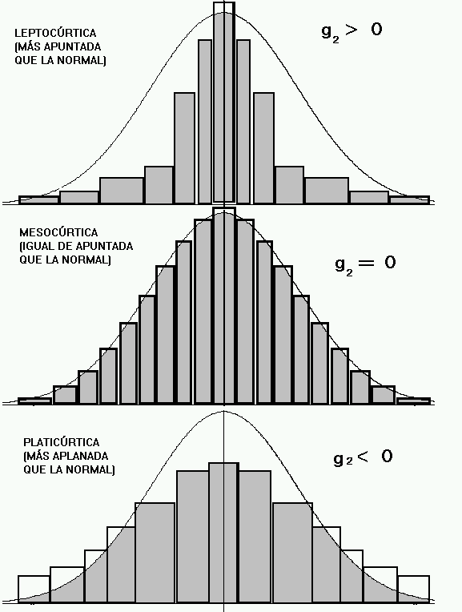

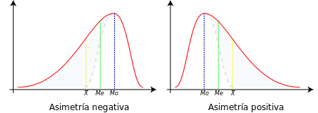
 |  |  |  |  |  |  |  |  |  |  |  | CURTOSIS | 8.3462536662

 |  |  |  |  |  |  |  |  |  |  |  | SIMETRIA | 2.3574529824

 |  |  |  |  |  |  |  |  |  |  |  |  |  |  |  | FUENTE: | https://es.quora.com/En-estad%C3%ADstica-descriptiva-hay-alguna-interpretaci%C3%B3n-para-la-distancia-entre-la-mediana-y-el-promedio

 |  |  |  |  |  |  |  | Fuente: | https://www.uv.es/ceaces/base/descriptiva/curtosis.htm

